ロケーション毎の在庫一覧
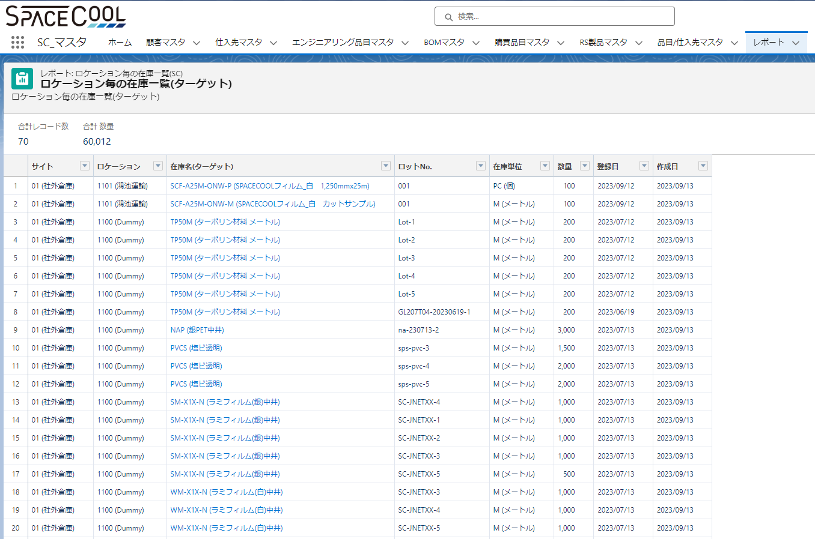
1. Report Source を作成
 | レポート 名 | ロケーション毎の在庫一覧(ソース)
 | レポートタイプ | Inventory Items by Location
 | レポートの項目名 | 在庫照会 (ロケーション): Name
 |  | ディビジョン
 |  | サイト
 |  | ロケーションID
 |  | 在庫単位
 |  | ロット／シリアルNo．
 |  | 数量
 |  | 在庫照会(ロケーション): 作成日
 |  | 在庫照会(ロケーション): 最後更新日

2．カスタマイズオブジェクトを作成
 | オブジェクト 名 | ロケーション毎の在庫ターゲット | sc_inv_location_target
 | 説明 | ロケーション毎の在庫のターゲットオブジェクト | なし
 | オブジェクトの項目名 | 在庫名(ターゲット) | Name
 |  | ディビジョン | sc_inv_loca_target_division
 |  | サイト | sc_inv_loca_target_site
 |  | ロケーション | sc_inv_loca_target_location
 |  | 在庫単位 | sc_inv_loca_target_uom
 |  | ロットNo． | sc_inv_loca_target_lot_no
 |  | 数量 | sc_inv_loca_target_quantity
 |  | 入庫日 | sc_inv_loca_target_regis_date

3．Reporting Snapshotを作成
 | Reporting Snapshot名 | ロケーション毎の在庫
 | API名 | sc_inv_location_snapshot
 | 説明 | ロケーション毎の在庫
 | レポートソース | ロケーション毎の在庫一覧(ソース)
 | ターゲットオブジェクト | ロケーション毎の在庫ターゲット
 | Running User | RS Support - SPACECOOL ITPL

 | マッピング項目 | ターゲットオブジェクト | レポートソース
 |  | 在庫名(ターゲット) | 在庫照会 (ロケーション): Name
 |  | ディビジョン | ディビジョン
 |  | サイト | サイト
 |  | ロケーション | ロケーションID
 |  | 在庫単位 | 在庫単位
 |  | ロットNo． | ロット／シリアルNo．
 |  | 数量 | 数量
 |  | 登録日 | 在庫照会(ロケーション): 作成日

 | スケジュール
 | 頻度 | 毎月/Last
 | 希望開始時刻 | 23:00:00
 | 開始時刻 | 2023-10-17
 | 終了時刻 | 2028-12-31

4．Report Typeを作成
 | Primary Object | ロケーション毎の在庫ターゲット
 | Report Type Label | ロケーション毎の在庫一覧(SC)
 | Report Type Name | sc_inv_location_report_type
 | Description | ロケーション毎の在庫一覧(SC)
 | Store in Category | Customer Support Reports

5．Target report を作成

 | レポート名 | ロケーション毎の在庫一覧(ターゲット)
 | API | sc_inv_location_target_report

ロケーション毎の出庫一覧
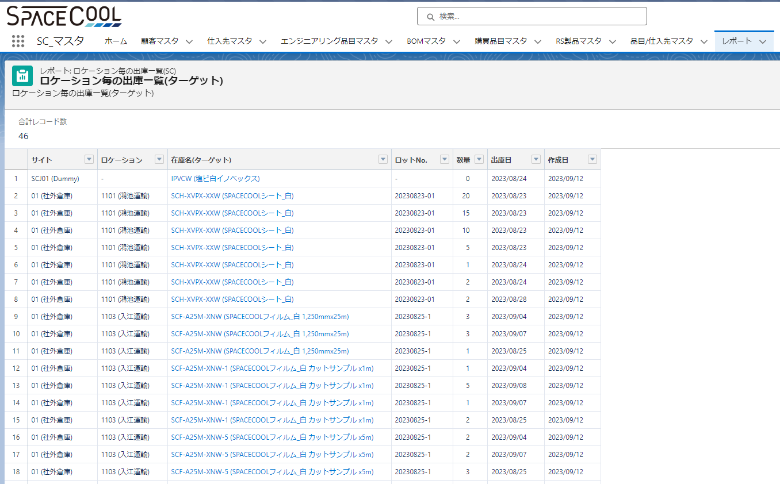
1. Report Source を作成
 | レポート 名 | ロケーション毎の出庫一覧(ソース)
 | レポートタイプ | PickLists
 | レポートの項目名 | サイト
 |  | ロケーションID
 |  | Component Item
 |  | Lot/Serial No
 |  | Pick Qty
 |  | Pick List: 作成日

2．カスタマイズオブジェクトを作成
 | オブジェクト 名 | ロケーション毎の出庫ターゲット | sc_inv_location_issue_target
 | 説明 | ロケーション毎の出庫のターゲットオブジェクト | なし
 | オブジェクトの項目名 | 在庫名(ターゲット) | Name
 |  | サイト | sc_inv_issue_target_site
 |  | ロケーション | sc_inv_issue_target_location
 |  | ロットNo． | sc_inv_issue_target_lot_no
 |  | 数量 | sc_inv_issue_target_quantity
 |  | 出庫日 | sc_inv_issue_target_date

3．Reporting Snapshotを作成
 | Reporting Snapshot名 | ロケーション毎の出庫
 | API名 | sc_inv_issue_snapshot
 | 説明 | ロケーション毎の出庫
 | レポートソース | ロケーション毎の出庫一覧(ソース)
 | ターゲットオブジェクト | ロケーション毎の出庫ターゲット
 | Running User | RS Support - SPACECOOL ITPL

 | マッピング項目 | ターゲットオブジェクト | レポートソース
 |  | 在庫名(ターゲット) | Component Item
 |  | サイト | サイト
 |  | ロケーション | ロケーションID
 |  | ロットNo． | Lot/Serial No
 |  | 数量 | Pick Qty
 |  | 出庫日 | Pick List: 作成日

 | スケジュール
 | 頻度 | 毎月/Last
 | 希望開始時刻 | 22:00
 | 開始時刻 | 2023-10-17
 | 終了時刻 | 2028-12-31

4．Report Typeを作成
 | Primary Object | ロケーション毎の出庫ターゲット
 | Report Type Label | ロケーション毎の出庫一覧(SC)
 | Report Type Name | sc_inv_issue_report_type
 | Description | ロケーション毎の出庫一覧(SC)
 | Store in Category | Customer Support Reports

5．Target report を作成

 | レポート名 | ロケーション毎の出庫一覧(ターゲット)
 | API | sc_inv_issue_target_report_snapshot

